상품제안서
뮤스트 아이스틱 USB 2.0 메모리(8GB~64GB) | 상품코드: S40445

 |  |  |  |  |  |  | 02-713-8555 | www.synergygift.co.kr
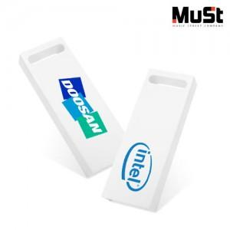

【상세/제작정보】 | <p><span style="font-size: 18.6667px;">※ 사바리케이스 진행 희망시 별도 문의 바랍니다.</span></p><p><span style="font-size: 18.6667px;">&nbsp;</span></p><p><span style="font-size: 18.6667px;">※ 기본수량 미만 발주 진행시 별도 문의 바랍니다.</span></p>

【인쇄/포장옵션】 | 풀칼라 / 포장지포장

【공급단가】 | 수량 | 100~ | 300~ | 500~ | 1,000~ | 3,000~
*VAT별도 | 8GB | 4,310원 | 4,210원 | 4,040원 | 3,930원 | 3,860원
 | 16GB | 4,770원 | 4,650원 | 4,460원 | 4,350원 | 4,270원
 | 32GB | 6,930원 | 6,760원 | 6,480원 | 6,320원 | 6,210원
 | 64GB | 8,750원 | 8,540원 | 8,190원 | 7,980원 | 7,840원

【상품 URL】 | https://www.synergygift.co.kr:443/src/goods_detail.php?gdno=40445

